KMeans_KMenoids
Method | Parametre | Nb_article / cluster | Image | Commentaires
n_clusters = 9
KMeans | n_clusters=9 | 4 4280 2 1946 1 753 3 161 5 145 0 127 6 96 7 21 8 4
KMeans | kmeans n_clusters=9,init="k-means++" | 5 4293 0 1939 3 839 1 200 2 132 7 99 8 24 4 4 6 3
n_clusters = 11
Kmeans (bow_g3 - ACP) | (11, random_state=0) | 0 4487 7 1869 6 658 1 171 4 143 10 89 3 86 8 21 2 4 5 3 9 2 | 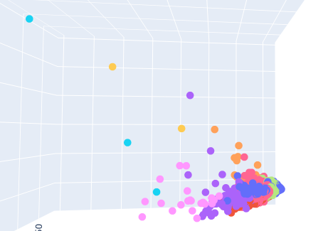 | KMeans sur les données Bow_G3 représenté sur une ACP (Kmeans avant ACP)
KMeans (bow_g3 - TSNE) | (11, random_state=0) | 0 4487 7 1869 6 658 1 171 4 143 10 89 3 86 8 21 2 4 5 3 9 2 | 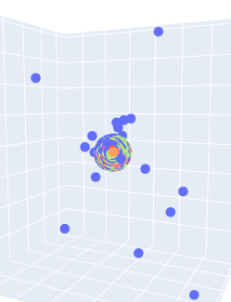 | KMeans sur les données Bow_G3 représenté sur une TNSE
KMeans sur ACP(bow_g3) | (11, random_state=0) | 7 4364 0 1153 2 963 5 534 3 223 4 141 6 122 8 21 1 10 10 1 9 1 | 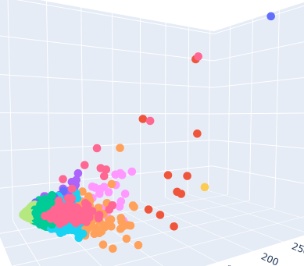 | KMeans sur les données Bow_G3 après une acp représenté sur une acp (ACP avant KMeans)
n_clusters = 9
KMedoids | n_clusters=9, init= k-medoids++, metric=euclidean, random_state=0 | 0 6188 6 963 3 351 5 15 4 7 2 4 7 2 1 2 8 1 | 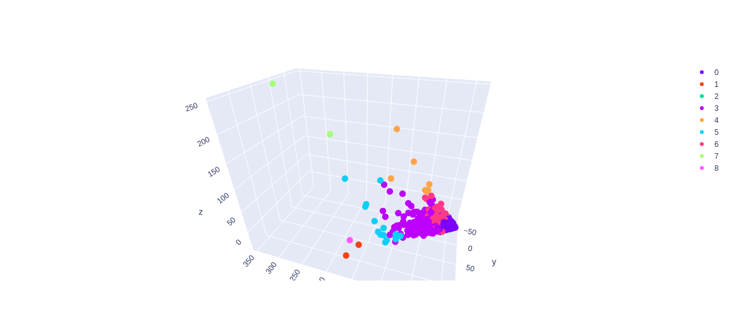
KMedoids (bow_g3 - ACP) | n_clusters=9,metric='euclidean', random_state=0 | 6 1176 1 1115 3 938 4 813 5 799 8 758 0 708 7 616 2 610
n_clusters = 11
KMedoids | n_clusters=11, metric='manhattan', random_state=0 | 6 3039 5 1622 4 1223 2 671 9 291 3 289 0 167 8 130 1 101 | 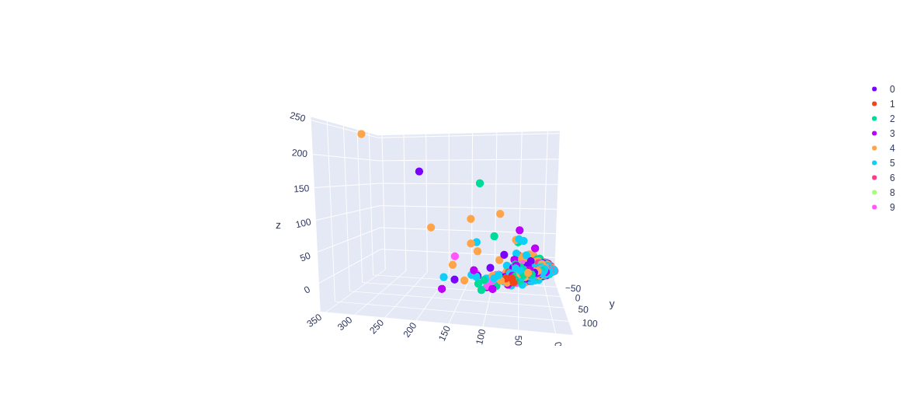
KMedoids | n_clusters=11, metric='cityblock', random_state=0 | 6 3039 5 1622 4 1223 2 671 9 291 3 289 0 167 8 130 1 101 | 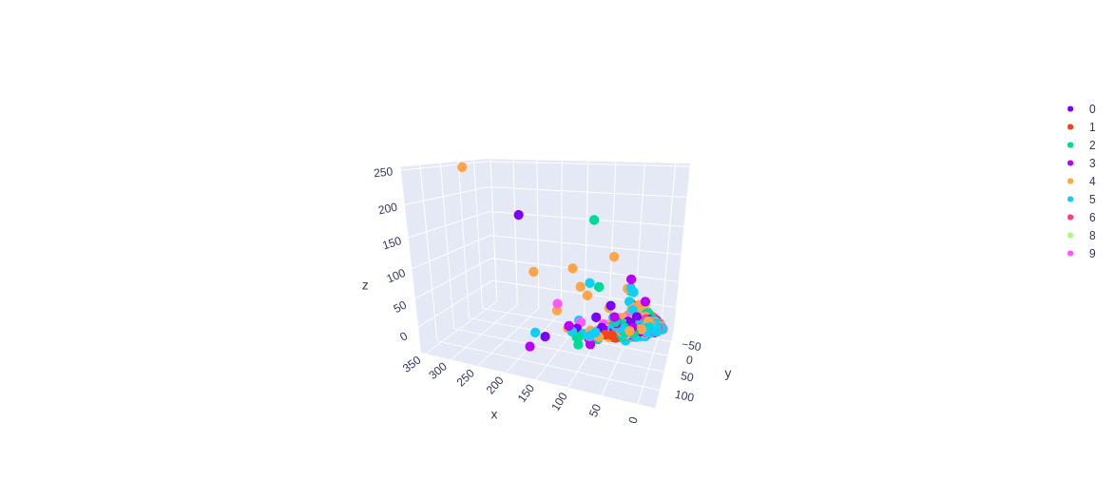
KMedoids | n_clusters=11, metric='cosine', random_state=0 | 1 1085 3 1022 4 844 6 780 2 653 7 627 9 546 8 512 10 506 5 500 0 458 | x
KMedoids | n_clusters=11, metric='l1', random_state=0 | 6 3039 5 1622 4 1223 2 671 9 291 3 289 0 167 8 130 1 101 | 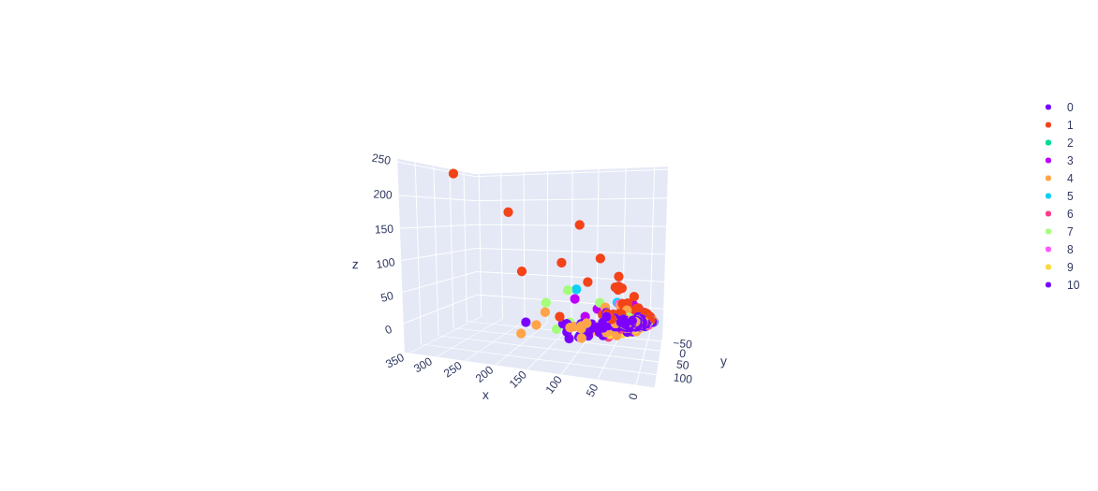
KMedoids | n_clusters=11, metric='l2', random_state=0 | 1 2290 6 2129 2 1302 3 1251 10 225 4 182 0 74 7 58 8 15 9 7
KMedoids | n_clusters=11, init= random, metric=euclidean, random_state=0 | 5 6264 8 417 1 166 3 157 10 141 9 140 4 115 0 85 6 42 7 4 2 2 | 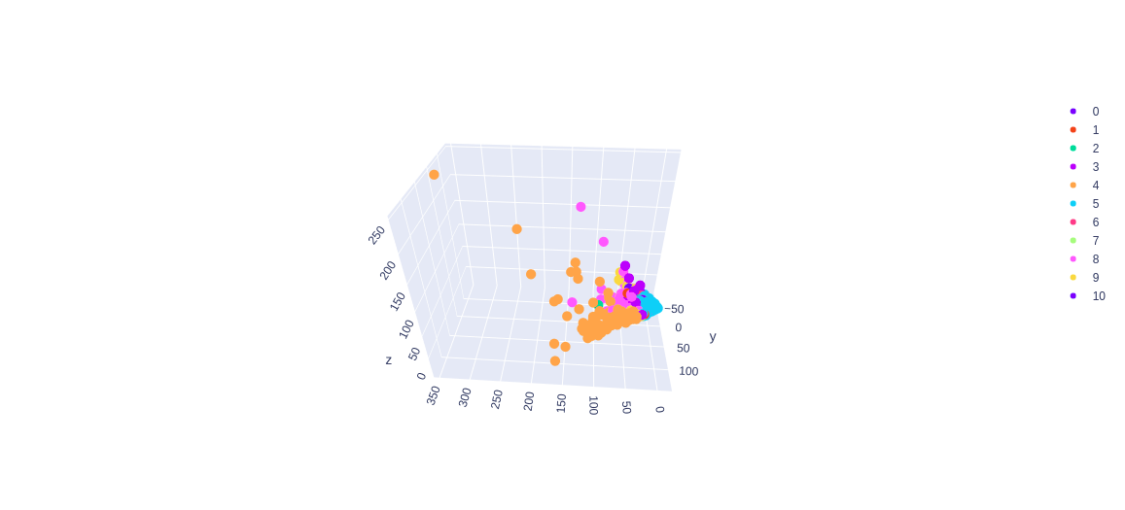
KMedoids | n_clusters=11, init= k-medoids++, metric=euclidean, random_state=0 | 0 6162 10 572 6 382 3 308 9 90 4 7 2 4 1 4 7 2 5 1 8 1 | 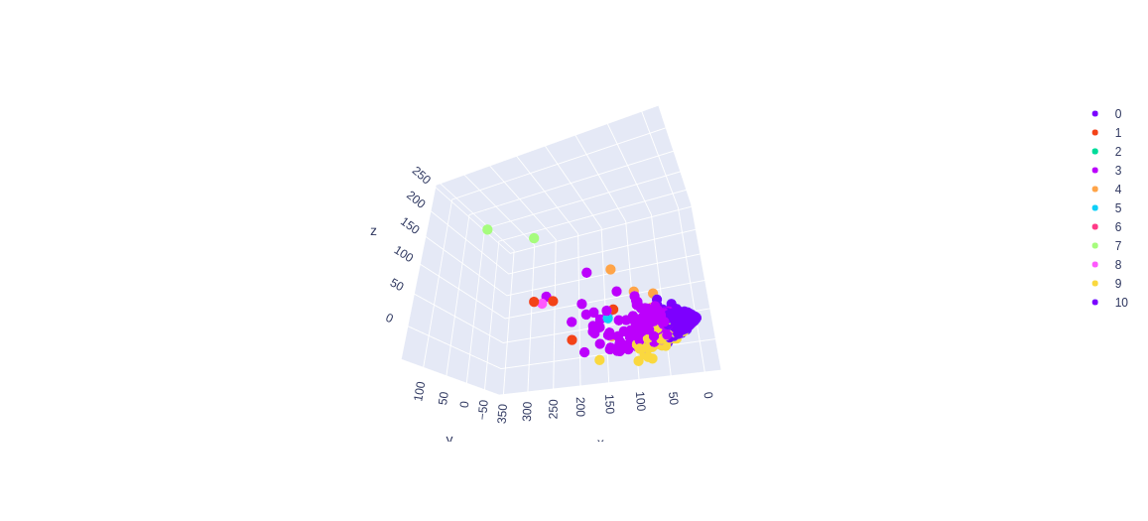

Birch_MiniBatchKMeans
Method | Parametre | Nb_article / cluster | Image | Commentaires
n_clusters = 9
Birch | n_clusters=9 | cluster 0 : 24 | 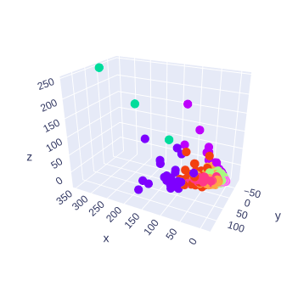
 |  | cluster 1 : 245
 |  | cluster 2 : 3
 |  | cluster 3 : 124
 |  | cluster 4 : 889
 |  | cluster 5 : 4
 |  | cluster 6 : 74
 |  | cluster 7 : 2317
 |  | cluster 8 : 3853
Birch | threshold=0.5,n_clusters=9,branching_factor=1000 | cluster 0 : 23
 |  | cluster 1 : 364
 |  | cluster 2 : 3
 |  | cluster 3 : 70
 |  | cluster 4 : 2313
 |  | cluster 5 : 4
 |  | cluster 6 : 74
 |  | cluster 7 : 756
 |  | cluster 8 : 3926
n_clusters = 11
Birch | n_clusters=11 | cluster 0 : 889 | 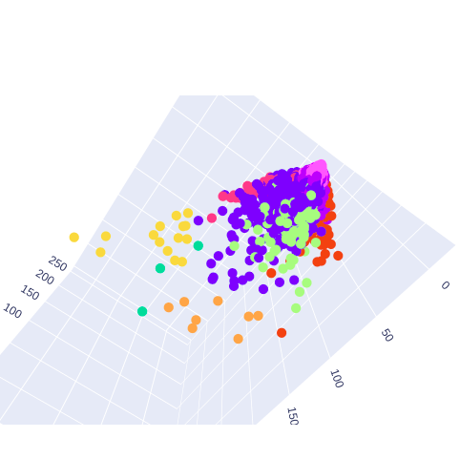
 |  | cluster 1 : 124
 |  | cluster 2 : 3
 |  | cluster 3 : 2317
 |  | cluster 4 : 8
 |  | cluster 5 : 4
 |  | cluster 6 : 74
 |  | cluster 7 : 146
 |  | cluster 8 : 3853
 |  | cluster 9 : 16
 |  | cluster 10 : 99
Birch | threshold=3,n_clusters=11,branching_factor=100 | cluster 0 : 453
 |  | cluster 1 : 885
 |  | cluster 2 : 3
 |  | cluster 3 : 8
 |  | cluster 4 : 71
 |  | cluster 5 : 4
 |  | cluster 6 : 74
 |  | cluster 7 : 1821
 |  | cluster 8 : 14
 |  | cluster 9 : 72
 |  | cluster 10 : 4128
Birch | threshold=1,n_clusters=11,branching_factor=1100 | cluster 0 : 684
 |  | cluster 1 : 74
 |  | cluster 2 : 3
 |  | cluster 3 : 8
 |  | cluster 4 : 110
 |  | cluster 5 : 4
 |  | cluster 6 : 2501
 |  | cluster 7 : 74
 |  | cluster 8 : 15
 |  | cluster 9 : 705
 |  | cluster 10 : 3355
n_clusters = 9
MiniBatchKMeans | n_clusters=9,random_state=0,batch_size=1000 | cluster 0 : 1192 |  | meilleurs résultats avec n_clusters = 11
 |  | cluster 1 : 189
 |  | cluster 2 : 12
 |  | cluster 3 : 5531
 |  | cluster 4 : 1
 |  | cluster 5 : 75
 |  | cluster 6 : 1
 |  | cluster 7 : 15
 |  | cluster 8 : 517
n_clusters = 11
MiniBatchKMeans (alternative au Birch et plus rapide que le Birch) | n_clusters=11,random_state=0,batch_size=1100 | cluster 0 : 626
 |  | cluster 1 : 193
 |  | cluster 2 : 28
 |  | cluster 3 : 113
 |  | cluster 4 : 952
 |  | cluster 5 : 4
 |  | cluster 6 : 19
 |  | cluster 7 : 5083
 |  | cluster 8 : 58
 |  | cluster 9 : 213
 |  | cluster 10 : 244
MiniBatchKMeans | n_clusters=11,random_state=1,batch_size=1000 | cluster 0 : 2992
 |  | cluster 1 : 2
 |  | cluster 2 : 1
 |  | cluster 3 : 3175
 |  | cluster 4 : 2
 |  | cluster 5 : 12
 |  | cluster 6 : 3
 |  | cluster 7 : 1
 |  | cluster 8 : 71
 |  | cluster 9 : 997
 |  | cluster 10 : 277

AgglomerativeClustering
Method | Parametre | Nb_article / cluster | Image | Commentaires
n_clusters = 9
AgglomerativeClustering | n_clusters=9, affinity='euclidean', linkage='ward' | 1 5840 4 1328 0 148 3 112 6 74 8 16 7 8 5 4 2 3 | 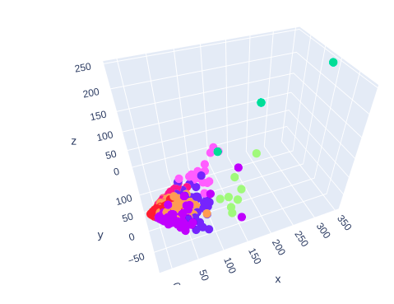
AgglomerativeClustering | n_clusters=9, affinity='l1', linkage='complete' (ou tous les affinity different que euclidean et cosine, avec n'importe le linkage choisit, donne un resultat similaire) (et affinity='cosine', linkage='single' aussi.) | 2 7074 0 448 1 3 3 2 4 2 7 1 6 1 5 1 8 1 | 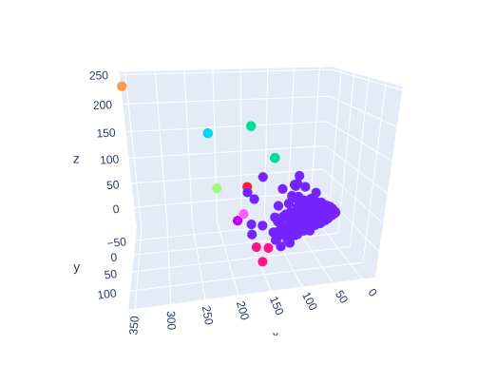
AgglomerativeClustering | n_clusters=9, affinity='cosine', linkage='complete' + DONNEES normalisé | 4 3744 5 986 7 984 1 808 2 432 3 250 0 230 8 81 6 18 | 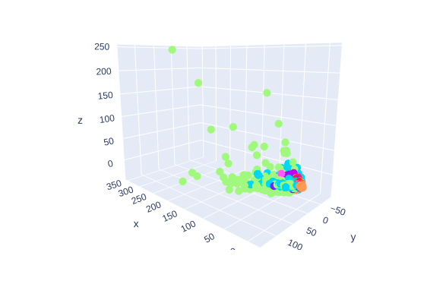
AgglomerativeClustering | n_clusters=9, affinity='cosine', linkage='average' + DONNEES normalisé | 2 4553 0 1773 1 1000 5 114 6 33 4 22 3 21 8 12 7 5
AgglomerativeClustering | n_clusters=9, affinity='euclidean', linkage='ward' + DONNEES normalisé | 3 6080 2 853 7 262 4 172 8 130 1 31 0 3 6 1 5 1
n_clusters = 11
AgglomerativeClustering | n_clusters=11, affinity='cosine', linkage='complete' + DONNEES normalisé | 4 3744 2 986 7 984 5 745 0 432 1 250 3 223 8 81 10 63 6 18 9 7 | 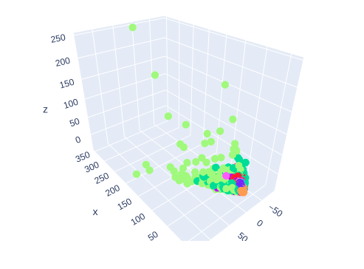
n_clusters = None
AgglomerativeClustering | n_clusters=None,affinity='euclidean', linkage='ward',distance_threshold=500 | 1 5840 4 1328 0 148 3 112 6 74 8 16 7 8 5 4 2 3 | 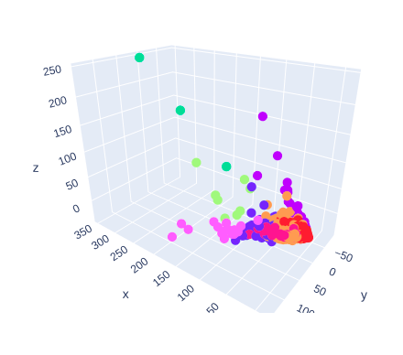
AgglomerativeClustering | n_clusters=None,affinity='cosine', linkage='complete',distance_threshold=1.1 avec donnees normalise | 4 3744 5 986 7 984 1 808 0 513 3 250 2 230 6 18 | 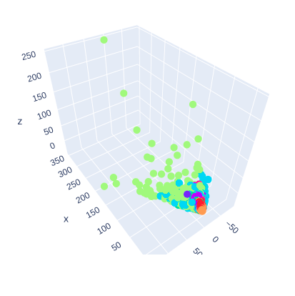
AgglomerativeClustering | n_clusters=None,affinity='cosine', linkage='complete',distance_threshold=1.09 avec donnees normalise | 4 3744 5 986 7 984 1 808 2 432 3 250 0 230 8 81 6 18 | 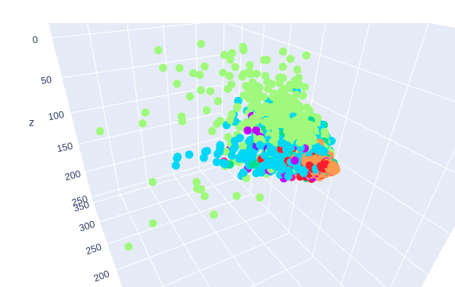

MeanShift_SpectralClustering
Method | Parametre | Nb_article / cluster | Image | Commentaires
SpectralClustering | n_clusters=9, affinity='nearest_neighbors', assign_labels="kmeans",random_state=0 | 1 6504 7 509 0 255 6 73 8 68 4 48 2 42 5 18 3 16 | 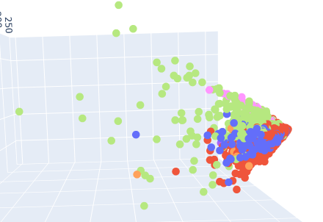
Meanshift | bandwidth = 2 , seeds=None , bin_seeding=False , min_bin_freq=1 , cluster_all=True, n_jobs=None, max_iter=50 | beaucoup trop de clusters (>1000) | 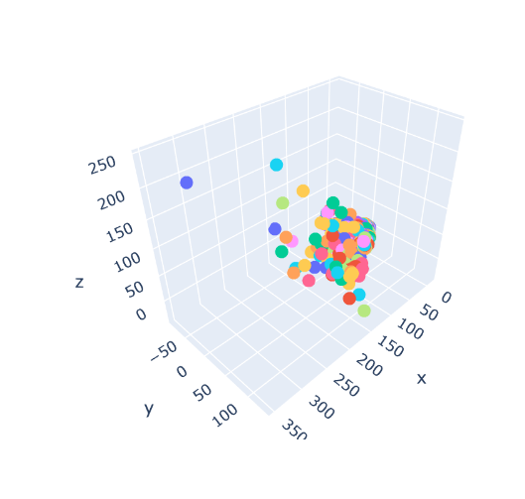

Feuille 1
Method | Parametre | Nb_article / cluster | Image | Commentaires
Kmeans (bow_g3 - ACP) | (11, random_state=0) | 0 4487 7 1869 6 658 1 171 4 143 10 89 3 86 8 21 2 4 5 3 9 2 |  | KMeans sur les données Bow_G3 représenté sur une ACP
KMeans (bow_g3 - TSNE) | (11, random_state=0) | 0 4487 7 1869 6 658 1 171 4 143 10 89 3 86 8 21 2 4 5 3 9 2 |  | KMeans sur les données Bow_G3 représenté sur une TNSE
KMeans sur ACP(bow_g3) | (11, random_state=0) | 7 4364 0 1153 2 963 5 534 3 223 4 141 6 122 8 21 1 10 10 1 9 1 |  | KMeans sur les données Bow_G3 après une acp représenté sur une acp
AgglomerativeClustering | n_clusters=9, affinity='euclidean', linkage='ward' | 1 5840 4 1328 0 148 3 112 6 74 8 16 7 8 5 4 2 3 |  | les parametres defaut en agglomerativeclustering ou on precise seulement le nombres des clusters
AgglomerativeClustering | n_clusters=9, affinity='l1', linkage='complete' (ou tous les affinity different que euclidean et cosine, avec n'importe le linkage choisit, donne un resultat similaire) (et affinity='cosine', linkage='single' aussi.) | 2 7074 0 448 1 3 3 2 4 2 7 1 6 1 5 1 8 1 |  | On obtient aussi des resultats avec les parametres euclidean, l1, l2 ou manhattan, avec n'importe quelle type de linkage, ou le cas (affinity= cosine et linkage=single), donne des clusters comme celui-ici
AgglomerativeClustering | n_clusters=9, affinity='cosine', linkage='complete' + DONNEES normalisé | 4 3744 5 986 7 984 1 808 2 432 3 250 0 230 8 81 6 18 |  | La normalisation des données est obligatoire pour l'utilisation de affinity=cosine, les clusters ont pas mal de taille.
AgglomerativeClustering | n_clusters=9, affinity='cosine', linkage='average' + DONNEES normalisé | 2 4553 0 1773 1 1000 5 114 6 33 4 22 3 21 8 12 7 5 |  | La normalisation des données est obligatoire pour l'utilisation de affinity=cosine, mais avec linkage=average.
AgglomerativeClustering | n_clusters=11, affinity='cosine', linkage='complete' + DONNEES normalisé | 4 3744 2 986 7 984 5 745 0 432 1 250 3 223 8 81 10 63 6 18 9 7 |  | le seul intéret ici c'est de montrer que les resultats de cluster=9 sont mieux que cluster=11, on voit l'effet entre le nombre de clusters.
agglomerativeClustering | n_clusters=9, affinity='euclidean', linkage='ward' + DONNEES normalisé | 3 6080 2 853 7 262 4 172 8 130 1 31 0 3 6 1 5 1 |  | on repete le combinaison defaut, mais cette fois on normalise les données pour voir les effets de cette etape suplementaire.
Birch | n_clusters=9 | cluster 0 : 24
 |  | cluster 1 : 245
 |  | cluster 2 : 3
 |  | cluster 3 : 124
 |  | cluster 4 : 889
 |  | cluster 5 : 4
 |  | cluster 6 : 74
 |  | cluster 7 : 2317
 |  | cluster 8 : 3853
Birch | n_clusters=11 | cluster 0 : 889
 |  | cluster 1 : 124
 |  | cluster 2 : 3
 |  | cluster 3 : 2317
 |  | cluster 4 : 8
 |  | cluster 5 : 4
 |  | cluster 6 : 74
 |  | cluster 7 : 146
 |  | cluster 8 : 3853
 |  | cluster 9 : 16
 |  | cluster 10 : 99
KMedoids | n_clusters=11 | Nombre d'Articles/ clusters
 | metric='manhattan' | 6 3039 5 1622 4 1223 2 671 9 291 3 289 0 167 8 130 1 101 | 0 4487
 | random_state=0

KMedoids | n_clusters=11, | Nombre d'Articles/ clusters
 | metric='cityblock' | 6 3039 5 1622 4 1223 2 671 9 291 3 289 0 167 8 130 1 101
 | random_state=0

KMedoids | n_clusters=11 | Nombre d'Articles/ clusters
 | metric='cosine' | 1 1085 3 1022 4 844 6 780 2 653 7 627 9 546 8 512 10 506 5 500 0 458
 | random_state=0
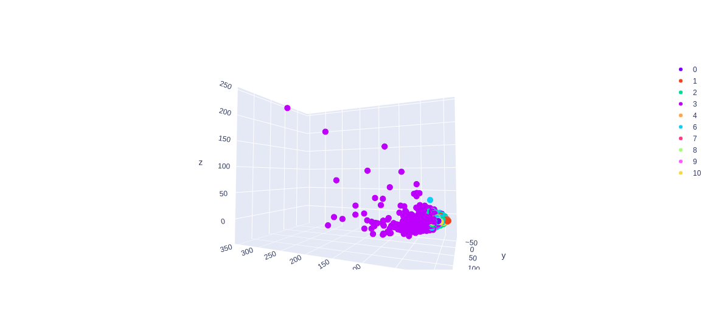
KMedoids | n_clusters=11 | Nombre d'Articles/ clusters
 | metric =euclidean | 1 2290 6 2129 2 1302 3 1251 10 225 4 182 0 74 7 58 8 15 9 7
 | random_state=0
 | max_iter=500
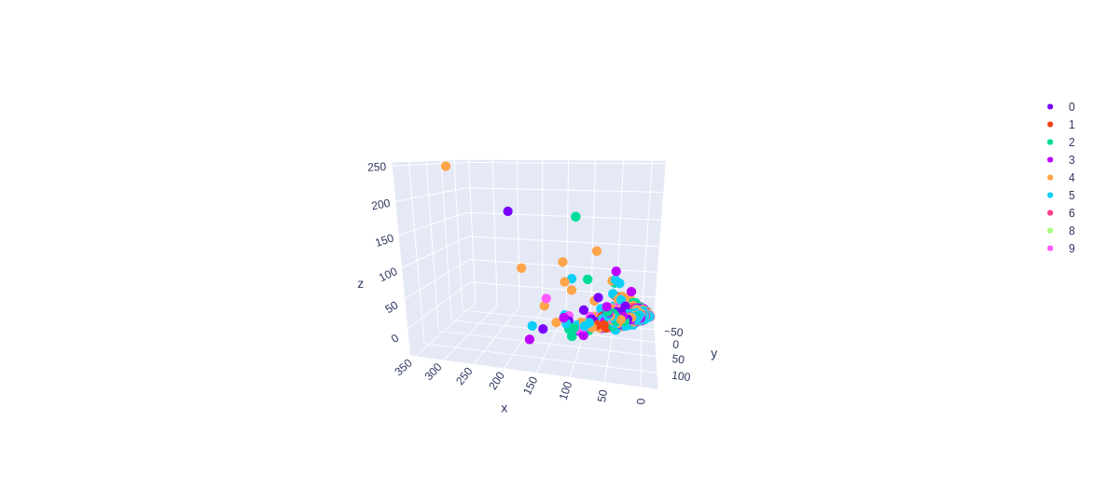
KMedoids | n_clusters=11 | Nombre d'Articles/ clusters
 | metric='l1' | 6 3039 5 1622 4 1223 2 671 9 291 3 289 0 167 8 130 1 101
 | random_state=0
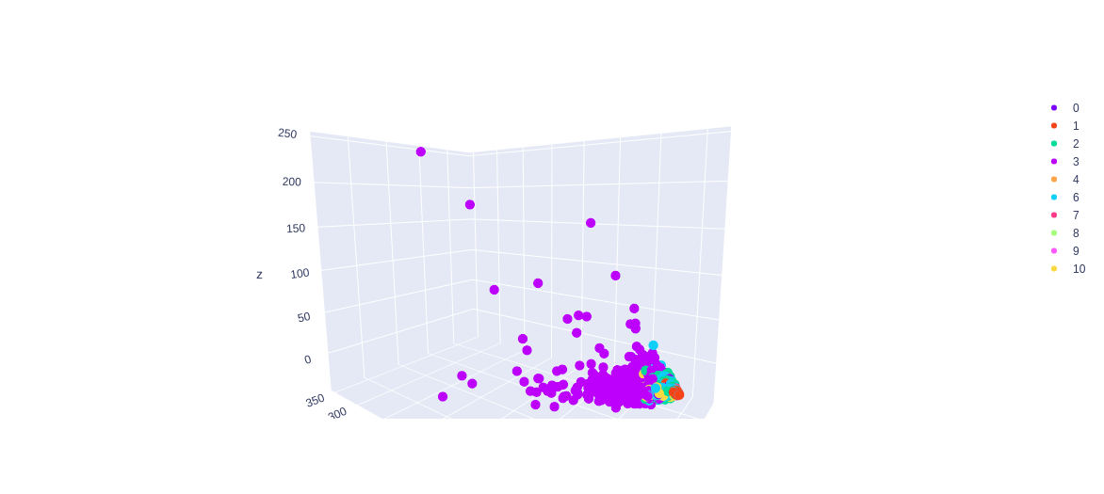
KMedoids | n_clusters=11 | Nombre d'Articles/ clusters
 | metric='l2' | 1 2290 6 2129 2 1302 3 1251 10 225 4 182 0 74 7 58 8 15 9 7
 | random_state=0
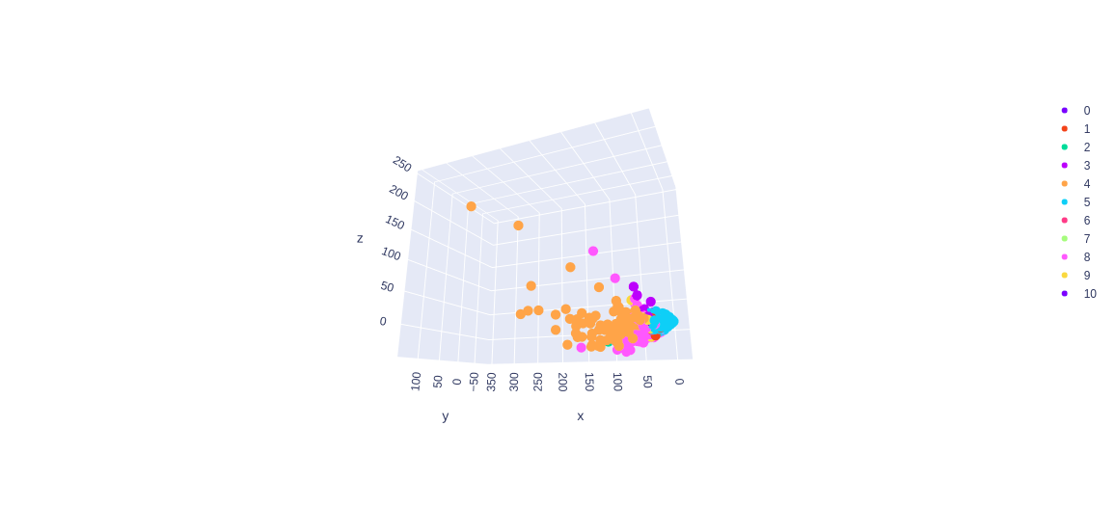
commentaires | les metrics les plus optimales sont l2 et euclidean
KMedoids | n_clusters=11 | Nombre d'Articles/ clusters
 | init= random metric=l2 | 5 6264 8 417 1 166 3 157 10 141 9 140 4 115 0 85 6 42 7 4 2 2
 | random_state=0

KMedoids | n_clusters=11 | Nombre d'Articles/ clusters
 | init= random metric=euclidean | 5 6264 8 417 1 166 3 157 10 141 9 140 4 115 0 85 6 42 7 4 2 2
 | random_state=0
MiniBatchKMeans (alternative au Birch et plus rapide que le Birch) | n_clusters=11,random_state=0,batch_size=1100 | cluster 0 : 626
 |  | cluster 1 : 193
 |  | cluster 2 : 28
 |  | cluster 3 : 113
 |  | cluster 4 : 952
 |  | cluster 5 : 4
 |  | cluster 6 : 19
 |  | cluster 7 : 5083
 |  | cluster 8 : 58
 |  | cluster 9 : 213
 |  | cluster 10 : 244
MiniBatchKMeans | n_clusters=9,random_state=0,batch_size=1000 | cluster 0 : 1192 |  | meilleurs résultats avec n_clusters = 11
 |  | cluster 1 : 189
 |  | cluster 2 : 12
 |  | cluster 3 : 5531
 |  | cluster 4 : 1
 |  | cluster 5 : 75
 |  | cluster 6 : 1
 |  | cluster 7 : 15
 |  | cluster 8 : 517
Birch | Birch(threshold=3,n_clusters=11,branching_factor=100) | cluster 0 : 453
 |  | cluster 1 : 885
 |  | cluster 2 : 3
 |  | cluster 3 : 8
 |  | cluster 4 : 71
 |  | cluster 5 : 4
 |  | cluster 6 : 74
 |  | cluster 7 : 1821
 |  | cluster 8 : 14
 |  | cluster 9 : 72
 |  | cluster 10 : 4128
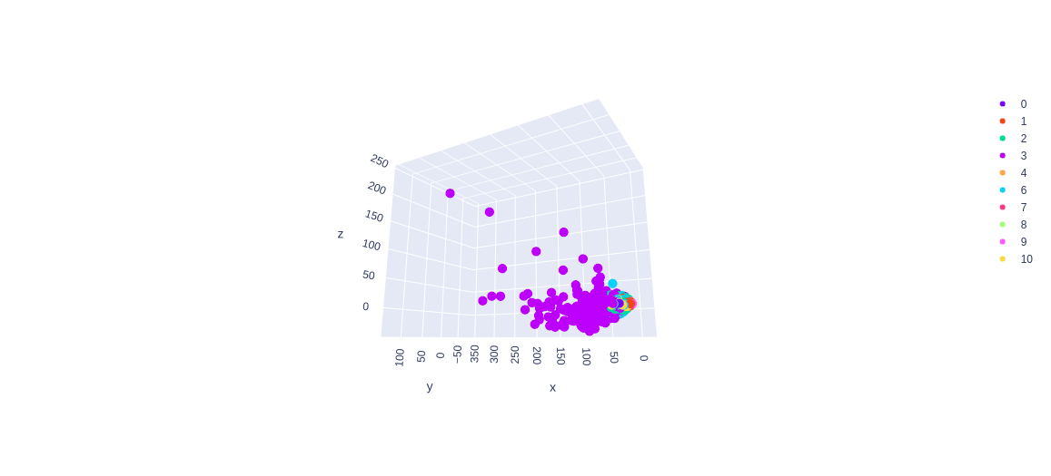
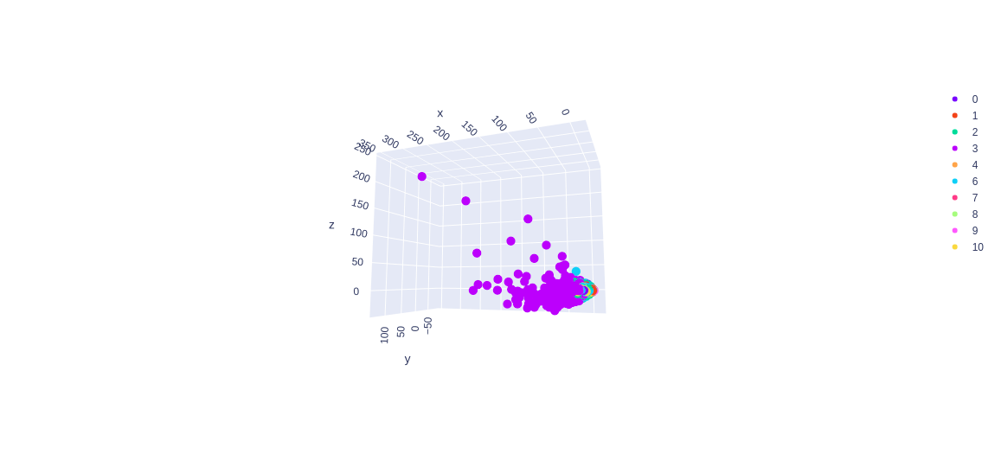
KMedoids | n_clusters=11 | Nombre d'Articles/ clusters
 | init= heuristic metric=l2 | 1 2290 6 2129 2 1302 3 1251 10 225 4 182 0 74 7 58 8 15 9 7
 | random_state=0
KMedoids | n_clusters=11 | Nombre d'Articles/ clusters
 | init= heuristic metric=euclidean | 1 2290 6 2129 2 1302 3 1251 10 225 4 182 0 74 7 58 8 15 9 7
 | random_state=0
KMedoids | n_clusters=11 | Nombre d'Articles/ clusters
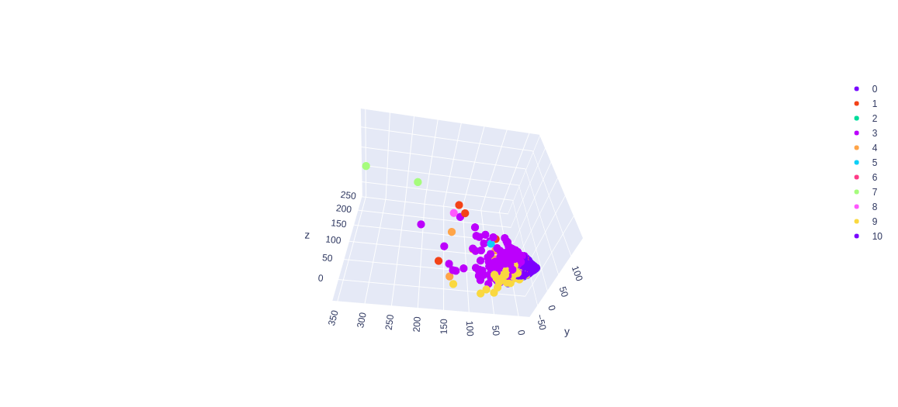
 | init= k-medoids++ metric=euclidean | 0 6162 10 572 6 382 3 308 9 90 4 7 2 4 1 4 7 2 5 1 8 1
 | random_state=0
KMedoids | n_clusters=11 | Nombre d'Articles/ clusters
 | init= k-medoids++ metric=l2 | 0 6162 10 572 6 382 3 308 9 90 4 7 2 4 1 4 7 2 5 1 8 1
 | random_state=0

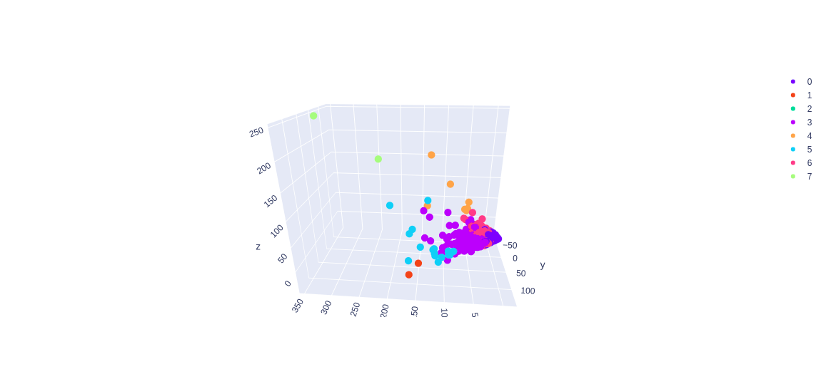
commentaires | il me parait que les clusters les mieux definis sont avec les param : init= k-medoids++ et metric = euclidean ou init= k-medoids++ et metric = l2
changement des nb de clusters avec init= k-medoids et metric = l2 or euclidean
KMedoids | n_clusters=8 | Nombre d'Articles/ clusters
 | init= k-medoids++ metric=l2 | 0 6188 6 963 3 351 5 16 4 7 2 4 7 2 1 2
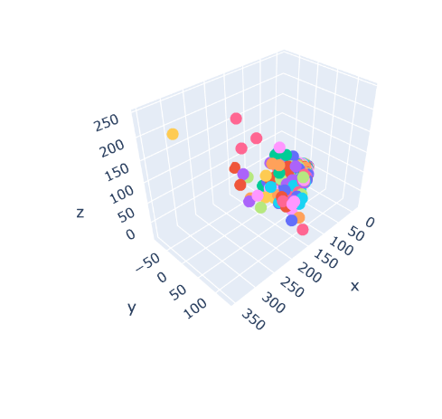
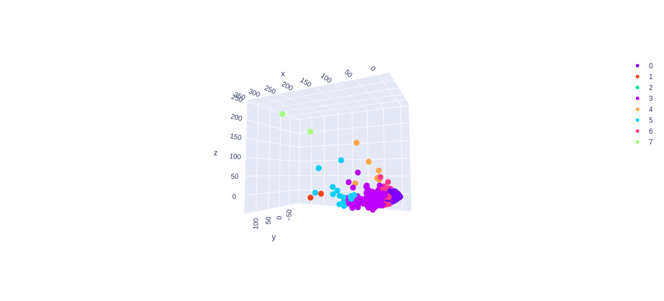
 | random_state=0
KMedoids | n_clusters=8 | Nombre d'Articles/ clusters
 | init= k-medoids++ metric=euclidean | 0 6188 6 963 3 351 5 16 4 7 2 4 7 2 1 2
 | random_state=0

Birch | Birch(threshold=0.5,n_clusters=9,branching_factor=1000) | cluster 0 : 23
 |  | cluster 1 : 364
 |  | cluster 2 : 3
 |  | cluster 3 : 70
 |  | cluster 4 : 2313
 |  | cluster 5 : 4
 |  | cluster 6 : 74
 |  | cluster 7 : 756
 |  | cluster 8 : 3926

AgglomerativeClustering | n_clusters=None,affinity='euclidean', linkage='ward',distance_threshold=500 | 1 5840 4 1328 0 148 3 112 6 74 8 16 7 8 5 4 2 3
agglomerativeClustering | n_clusters=None,affinity='cosine', linkage='complete',distance_threshold=1.1 avec donnees normalise | 4 3744 5 986 7 984 1 808 0 513 3 250 2 230 6 18
agglomerativeClustering | n_clusters=None,affinity='cosine', linkage='complete',distance_threshold=1.09 avec donnees normalise | 4 3744 5 986 7 984 1 808 2 432 3 250 0 230 8 81 6 18 |  | l'interet ici c'est de voir a quelle moment on arrive a obtenir 9 clusters.


KMedoids | n_clusters=9 | Nombre d'Articles/ clusters
 | init= k-medoids++ metric=l2 | 0 6188 6 963 3 351 5 15 4 7 2 4 7 2 1 2 8 1
 | random_state=0
KMedoids | n_clusters=9 | Nombre d'Articles/ clusters
 | init= k-medoids++ metric=euclidean | 0 6188 6 963 3 351 5 15 4 7 2 4 7 2 1 2 8 1
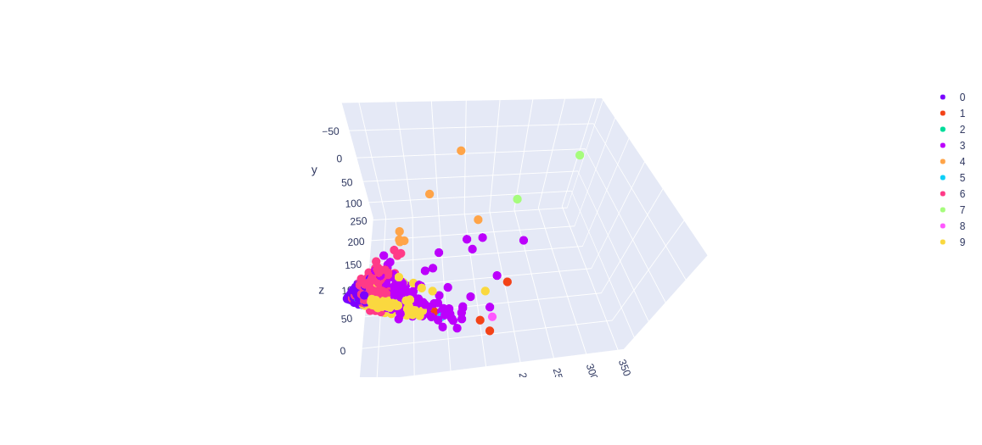
 | random_state=0
KMedoids | n_clusters=10 | Nombre d'Articles/ clusters
 | init= k-medoids++ metric=l2 | 0 6182 6 933 3 308 9 91 4 7 2 4 1 4 7 2 5 1 8 1
 | random_state=0
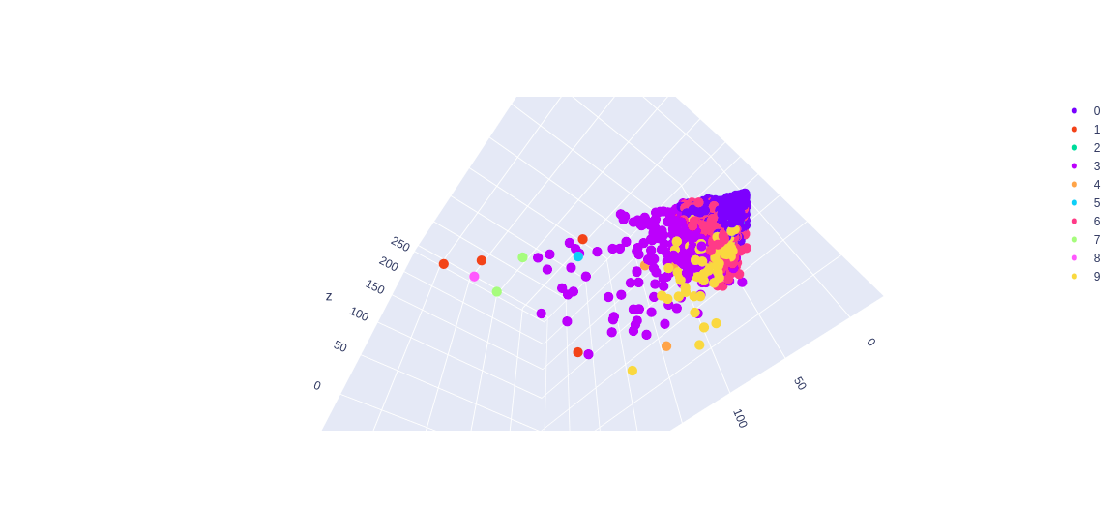
KMedoids | n_clusters=10
 | init= k-medoids++ metric=euclidean | Nombre d'Articles/ clusters
 | random_state=0 | 0 6182 6 933 3 308 9 91 4 7 2 4 1 4 7 2 5 1 8 1

Birch | Birch(threshold=1,n_clusters=11,branching_factor=1100) | cluster 0 : 684
 |  | cluster 1 : 74
 |  | cluster 2 : 3
 |  | cluster 3 : 8
 |  | cluster 4 : 110
 |  | cluster 5 : 4
 |  | cluster 6 : 2501
 |  | cluster 7 : 74
 |  | cluster 8 : 15
 |  | cluster 9 : 705
 |  | cluster 10 : 3355
MiniBatchKMeans | MiniBatchKMeans(n_clusters=11,random_state=1,batch_size=1000) | cluster 0 : 2992
 |  | cluster 1 : 2
 |  | cluster 2 : 1
 |  | cluster 3 : 3175
 |  | cluster 4 : 2
 |  | cluster 5 : 12
 |  | cluster 6 : 3
 |  | cluster 7 : 1
 |  | cluster 8 : 71
 |  | cluster 9 : 997
 |  | cluster 10 : 277
SpectralClustering | n_clusters=9, affinity='nearest_neighbors', assign_labels="kmeans",random_state=0 | 1 6504 7 509 0 255 6 73 8 68 4 48 2 42 5 18 3 16 |  | Très très long environ 7 mins avec ces parametres

Meanshift | bandwidth = 2 , seeds=None , bin_seeding=False , |  |  | Pour un bandwidth = 2 on a 3 min de temps d'exécution et pour un bandwith=11 on a 27 min
 | min_bin_freq=1 , cluster_all=True, n_jobs=None, max_iter=50

 |  |  |  | Plus le bandwith est élevé , plus le temps d'exécution est élevé.

